关系图
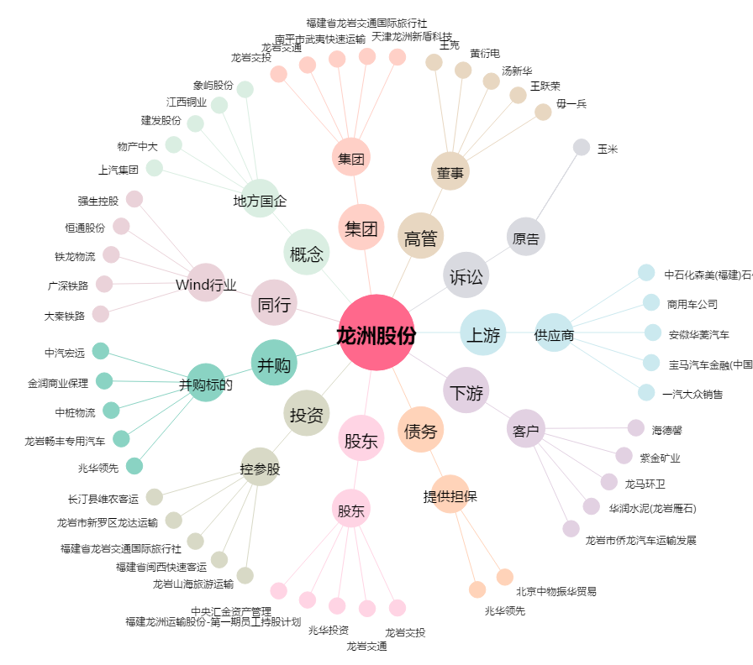
龙洲股份[002682.SZ] - 关系概览图

